Koşullu Biçimlendirme2
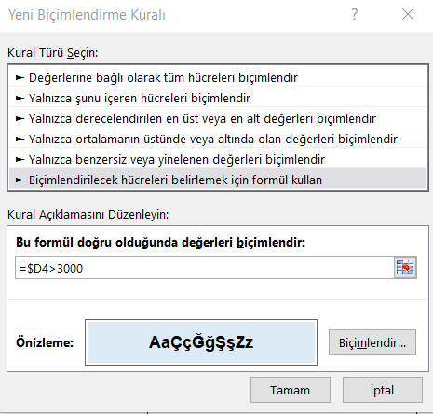
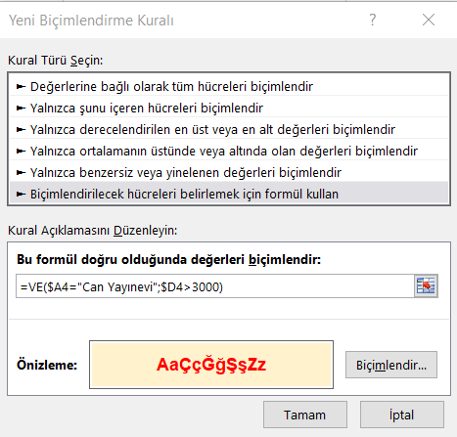
Aylık Satışları 3000 üzerinde olan satırların, koşullu biçimlendirme özelliğini kullanarak, mavi renk olmasını sağlayınız. |  |  |  |  | Bu formül doğru olduğunda biçimlendir
 |  |  |  | Can Yayınevi, >3000 | Bu formül doğru cevabı verdiğinde biçimlendir
Yayınevi | Kitap Adı | Yazar | Aylık Satış | =VE(A4="Can Yayınevi";D4>3000)
Can Yayınevi | Aşk ve Öbür Cinler | Marquez | 4,100 Adet | TRUE
Çağdaş Yayınları | Benim Adım Kırmızı | Orhan Pamuk | 2,000 Adet | FALSE
Can Yayınevi | Bütün Şiirleri | Orhan Veli | 4,000 Adet | TRUE
Can Yayınevi | Cevdet Bey ve Oğulları | Orhan Pamuk | 5,470 Adet | TRUE
Özgür Yayın | Çocuk Ruh Sağlığı | Prof.Dr. Atalay Yörükoğlu | 1,800 Adet | FALSE
Kibele Yayınevi | Gazap Üzümleri | Steinbeck | 2,400 Adet | FALSE
Çağdaş Yayınları | İlhan Selçuk | Düşünüyorum Öyleyse Vurun | 1,750 Adet | FALSE
Can Yayınevi | Kara Kitap | Orhan Pamuk | 3,100 Adet | TRUE
Arkadaş Yayınevi | Mavi Tüy | Richard Bach | 4,750 Adet | FALSE
Çınar Yayınları | Ne Oldu Bize | Toktamış Ateş | 3,400 Adet | FALSE
Can Yayınevi | Simyacı | Paulo Coelho | 1,500 Adet | FALSE
Can Yayınevi | Şeker Portakalı | Vasconcelos | 1,250 Adet | FALSE
Özgür Yayın | Tüm Şiirleri-2 | Ümit Yaşar | 5,250 Adet | FALSE
Bilgi Yayınevi | Uluç Reis | Halikarnas Balıkçısı | 1,700 Adet | FALSE

Kimlik Numarası Örneği
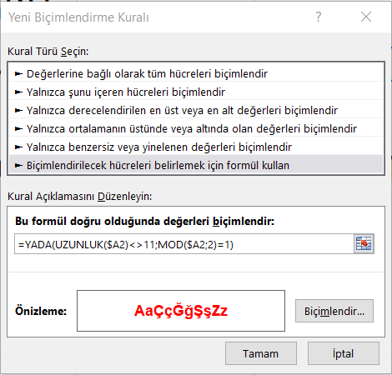
Kimlik Numaraları |  |  | Kimlik Numaraları 11 hanelidir ve çift sayıdır
12345678901 | FALSE | Kimlik numarası doğru olduğunda
12345678900 | =VE(UZUNLUK(A2)=11;MOD(A2;2)=0)
12345678901 | TRUE | Kimlik numarası yanlış olduğunda
12345678902 | =YADA(UZUNLUK(A2)<>11;MOD(A2;2)=1)
12345678903
12345678904
12345678905
12345678906
12345678907

